ResenjeFormula (2)
sifra | ime i prezime | radno mjesto | Count | PITANJE: | Na kojem radnom mjestu radi najviše ljudi, te koliko njih ukupno
393356 | DUBRAVKA A. | referent prodaje | 1 |  | odgovor
722939 | DRAGAN A. | voditelj prodaje | 1 |  | viljuškar | 9
944752 | SONJA A. | referent prodaje | 2 |  | Ako promijenim radno mjesto vozača za neko drugo radno mjesto, u rezultatu je max broj- VIljuškar, koji me min broj
829919 | GORAN A. | referent prodaje | 3
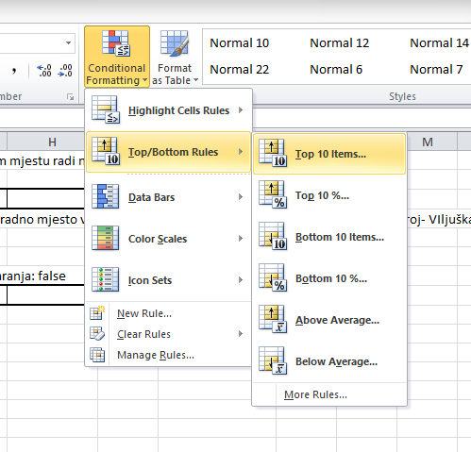
948530 | DUBRAVKO A. | asistent u prodaji | 1
400709 | IVAN A. | Voditelj nabave | 1 |  | Fali vrsta podudaranja: false
601597 | KATARINA B. | referent prodaje | 4 |  | skladištar | 9
628328 | MARKO B. | referent prodaje | 5
404182 | MARIN B. | referent prodaje | 6
199568 | DAMIR B. | asistent u nabavi | 1
557689 | PETAR B. | referent prodaje | 7
858162 | JASNA B. | referent prodaje | 8
004828 | NEVENKA B. | tajnica | 1
433625 | DARIJE B. | voditelj sektora maloprodaje | 1
833546 | DALIBOR B. | asistent voditelju maloprodaje | 1
777674 | DUNJA B. | asistent voditelju maloprodaje | 2
509598 | MARIO B. | kalkulacije | 1
282944 | JOSIP B. | kalkulacije | 2
355913 | DAMIR B. | kalkulacije | 3
677655 | GJANA B. | kalkulacije | 4
982516 | MARINA B. | kalkulacije | 5
203126 | NINOSLAV B. | narudžbe | 1
533034 | ZLATKO B. | narudžbe | 2
407930 | BORKO P. | kalkulacije | 6
161037 | ZORAN B. | voditelj centralnog skladista | 1
483287 | ŽELJKA B. | pomoćnik voditelja | 1
432345 | TAMARA B. | administrator | 1
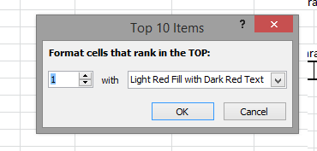
295850 | MATEO B. | skladištar | 1
294318 | TOMISLAV B. | skladištar | 2
670644 | BOJANA B. | skladištar | 3
074809 | BLANKA B. | skladištar | 4
592480 | IVANA B. | skladištar | 5
762345 | BORIS B. | voditelj skladišta B | 1
086896 | JOSIP B. | zamjenik voditelja skladišta B | 1
921428 | RUŽICA B. | skladištar | 6
019738 | GORAN B. | skladištar | 7
755214 | ANA B. | skladištar | 8
952575 | TAJANA B. | skladištar | 9
477244 | ZVONKO B. | komisionar skladišta B | 1
327640 | MILAN B. | komisionar skladišta B | 2
439477 | DIANA B. | komisionar skladišta B | 3
299210 | IVICA B. | komisionar skladišta B | 4
219719 | SANDRA B. | administrator | 2
289213 | ŽELJKO B. | komisionar centr.skladišta | 1
842404 | MATEJKA B. | komisionar centr.skladišta | 2
222320 | MARINA B. | komisionar centr.skladišta | 3
989290 | ANTE B. | komisionar centr.skladišta | 4
686987 | DRAGAN B. | voditelj knjigovodstva | 1
724854 | JOSIP B. | referent | 1
979917 | STJEPAN B. | referent | 2
084328 | HRVOJE B. | referent | 3
065165 | FRANE B. | referent | 4
096499 | ANA B. | voditelj pravne službe | 1
219580 | DAVOR B. | zamjenik voditelja pravne službe | 1
587776 | IVICA C. | pravnik | 1
972849 | TOMISLAV C. | referent | 5
833796 | RENATA C. | referent | 6
238819 | VELIMIR C. | referent | 7
267582 | ŽELJKO C. | referent | 8
831263 | DANIJEL Č. | voditelj transporta | 1
274791 | IGOR Č. | zamjenik voditelja transporta | 1
162946 | IVAN Č. | REFERENT | 9
908282 | IVAN Ć. |  | 1
154920 | DRAŽEN Ć. | vozač | 1
462117 | KREŠIMIR Ć. | vozač | 2
062081 | DAVOR Ć. | vozač | 3
375454 | IGOR D. | vozač | 4
705057 | DARKO D. | vozač | 5
910520 | TOMISLAV D. | mehaničar | 1
467884 | JOŠKO D. | mehaničar | 2
230981 | VALENTINA D. | administrator | 3
474759 | EMIL D. | vozač | 6
044495 | HRVOJE D. | vozač | 7
680354 | IVICA D. | viljuškar | 1

